Лист1
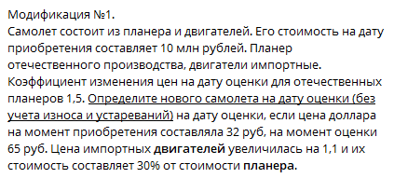

 | Валюта | Стоимость на дату покупки в валюте | Изминение цен валюте объекта | Стоимость на дату оценки, руб.
Планнер | руб. | X | 1.5 | 1,5X
Двигатель | дол. | Y | 1.1 | Y * 1,1 * 65 = 71,5 Y
ИТОГО | руб. | X+32Y=10 млн

знаю долю стоимости двигателя в стоимости планера можно составить уравнение
1,5X * 0,3 = 71,5 Y

Получаем ситему уравнений:
X+32Y=10 млн. |  |  |  | X+32*0,0063X=10000000
1,5X * 0,3 = 71,5 Y |  | отсюда Y = 0,0063 X |  | X = 8 324 000 руб.
 |  |  |  | Y = 0,0063 * 8324 = 52 439 дол *32 руб./дол = 1678 т.р.
 |  |  |  | Двигатель на дату покупки = 10000 - 8 324 = 1676 т.р.
На дату оценки:
Планнер | 8324000*1,5 |  | 12,486,000
Двигатель | 52439*1,1*65 |  | 3,749,389 | 30%
ИТОГО |  |  | 16,235,389

